Disclaimer
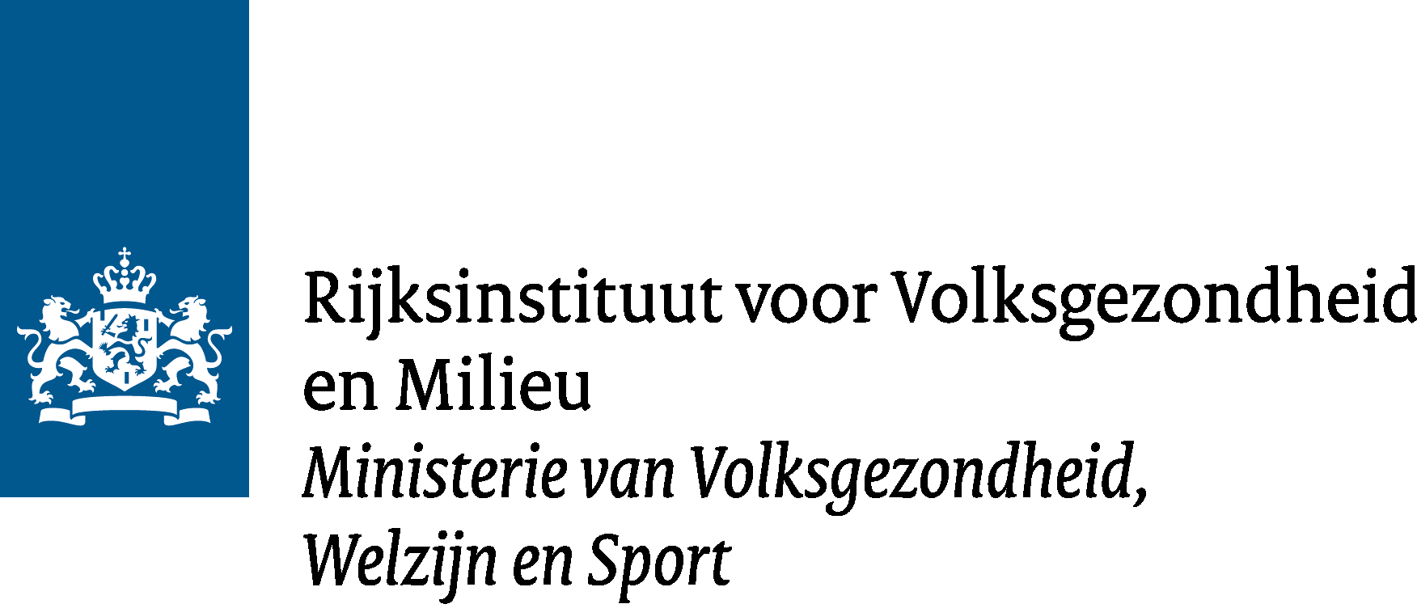

Disclaimer database Milieubelasting voedingsmiddelen

De gegevens over de milieubelasting van voedingsmiddelen in deze database zijn openbaar en vrij te gebruiken (volledige licentietekst CC BY 4.0 https://creativecommons.org/licenses/by/4.0/deed.nl). De cijfers zijn echter nog in ontwikkeling en kunnen op basis van nieuwe informatie aangepast worden. Er is op deze cijfers geen “kritische review” gedaan zoals gespecificeerd in de ISO-14040 norm. Dat betekent dat deze cijfers niet gebruikt kunnen worden voor de vergelijking van individuele voedingsmiddelen met als doel hierover publiekelijk te communiceren. Daarvoor is een externe review nodig, zoals gespecificeerd in de ISO-14040 norm.

